検証物１
実行前 | 実行後

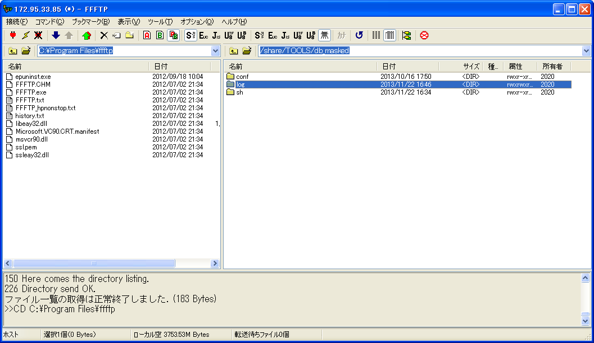
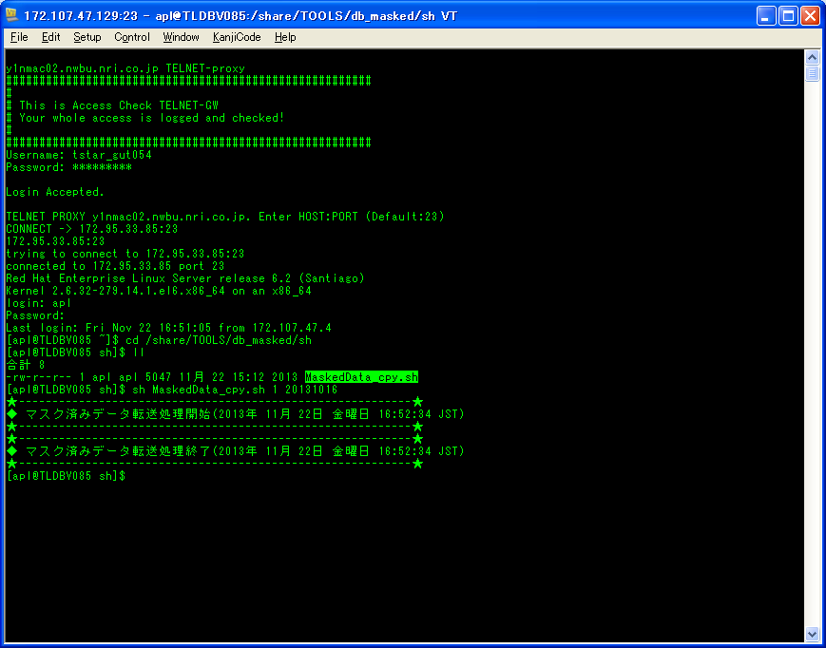

ケースNo.1-1-1

ケースNo.1-3-1

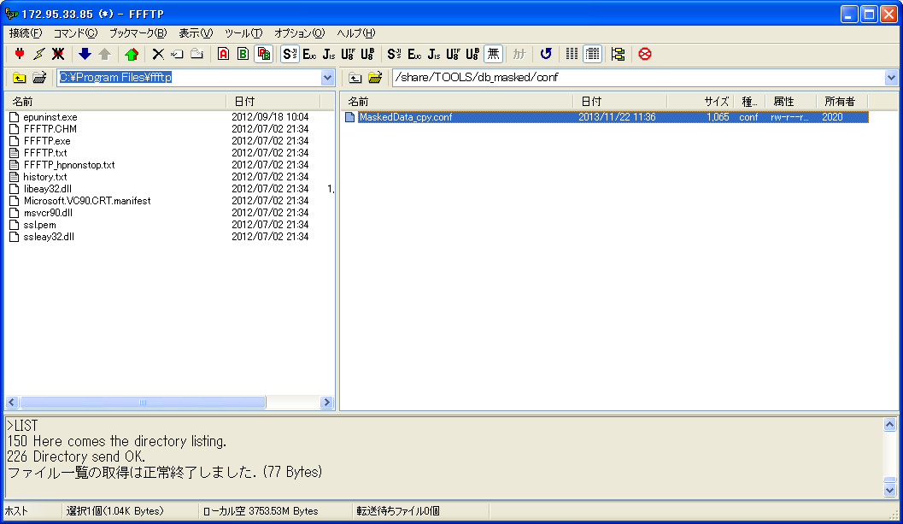
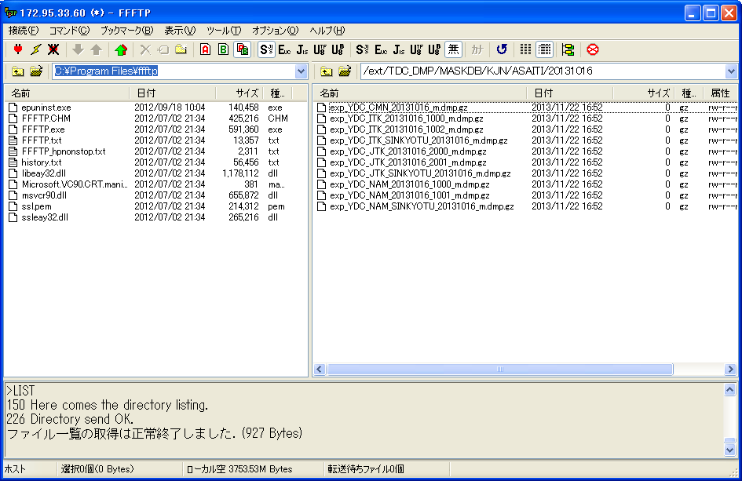

ケースNo.1-2-1

基準系朝一マスク済みデータを転送しました。

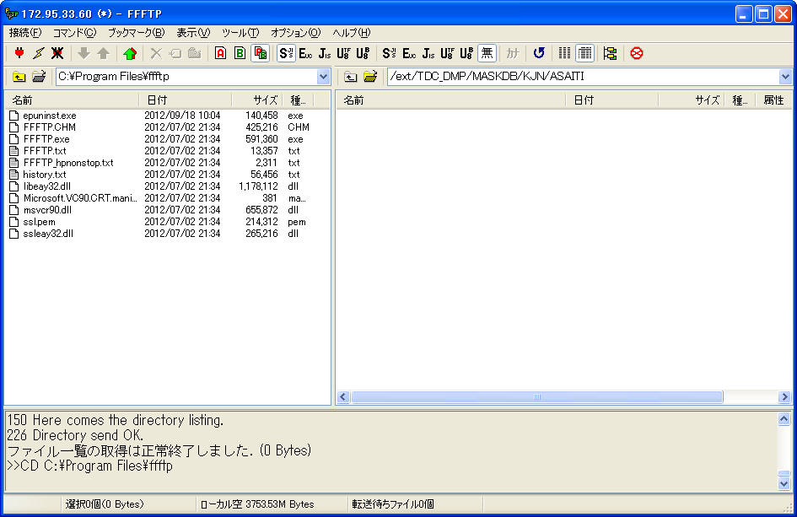

なし

検証物２
実行前 | 実行後

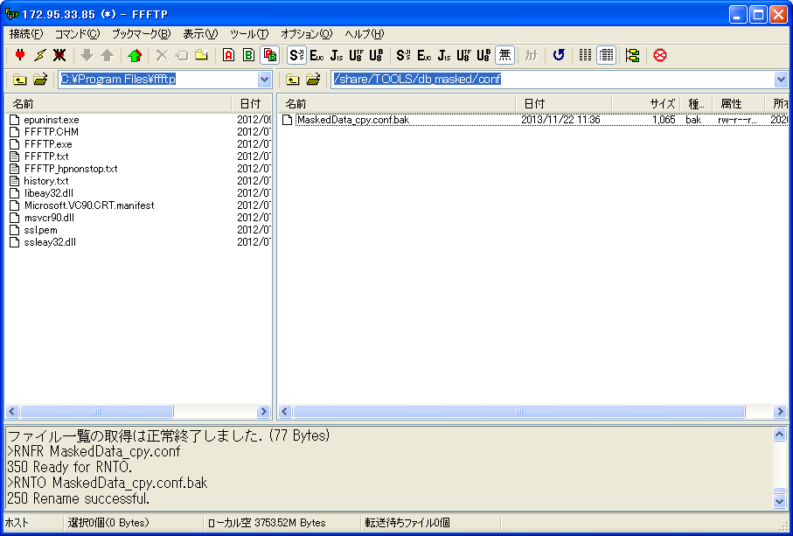
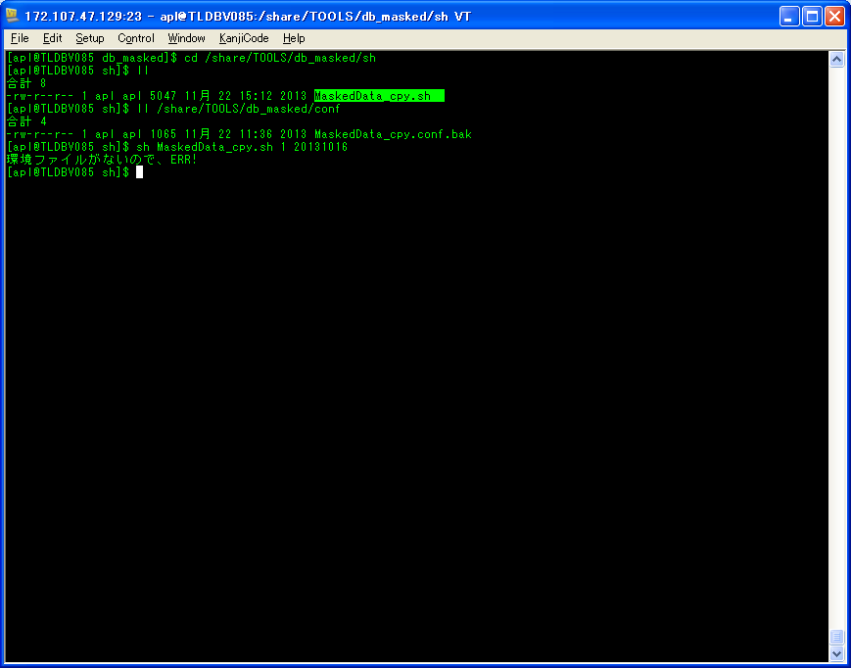

実施エラー

ケースNo.1-2-2

検証物３
実行前 | 実行後
ケースNo.1-3-2
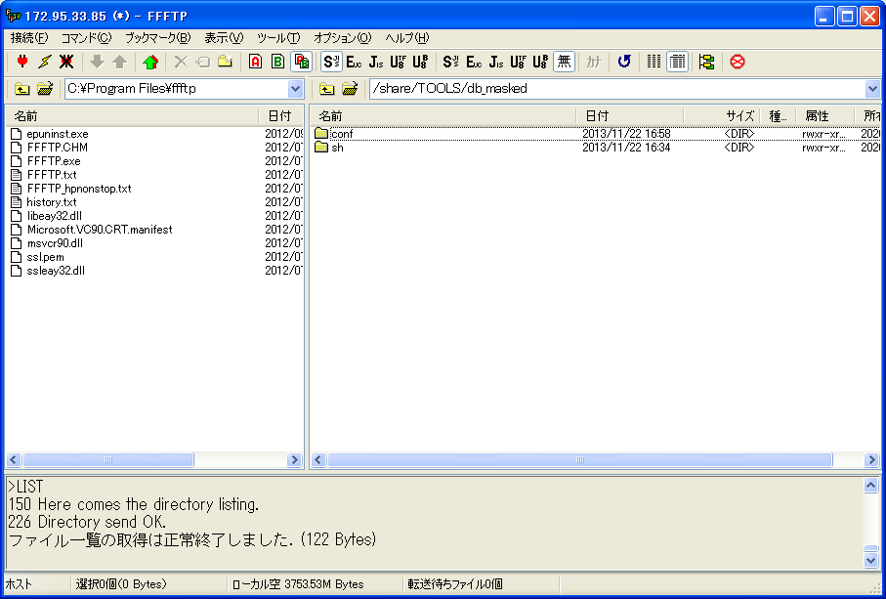
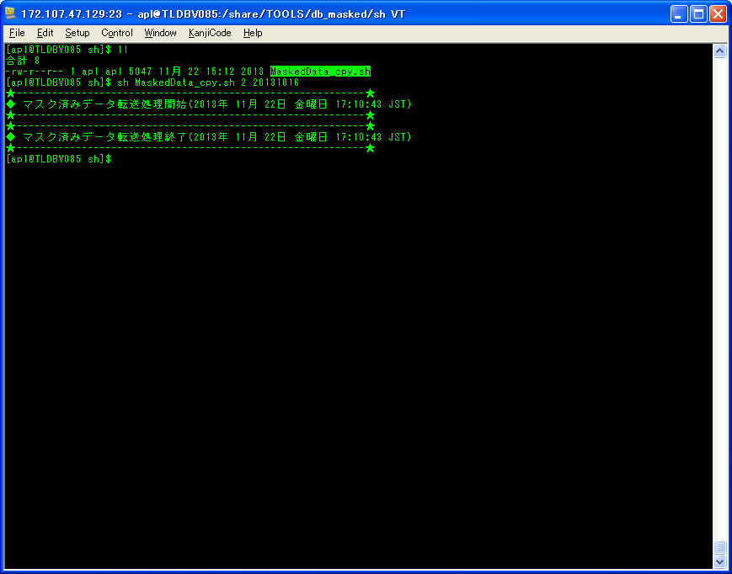

ケースNo.1-1-2
logフォルダが存在しない

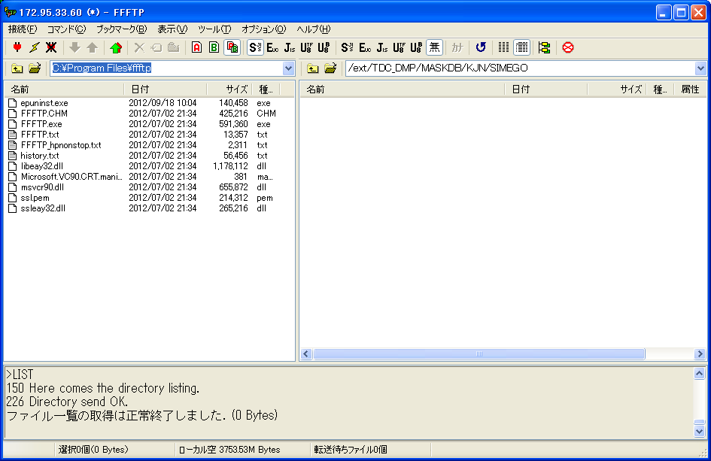
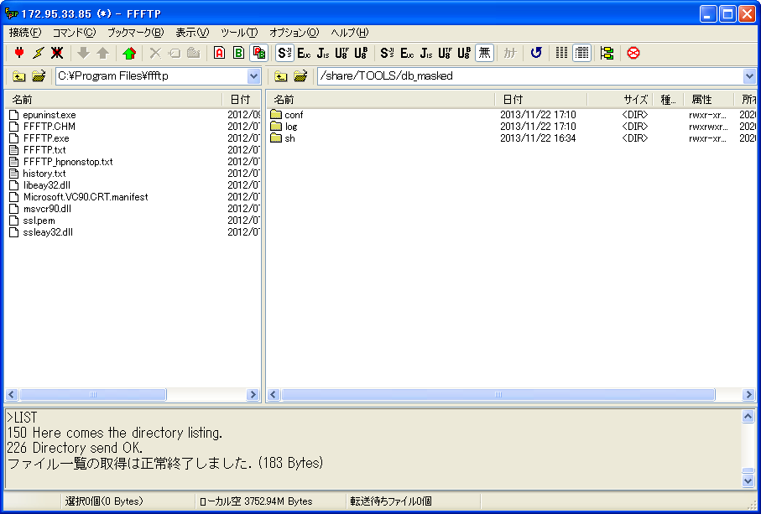

ケースNo.1-1-2

なし

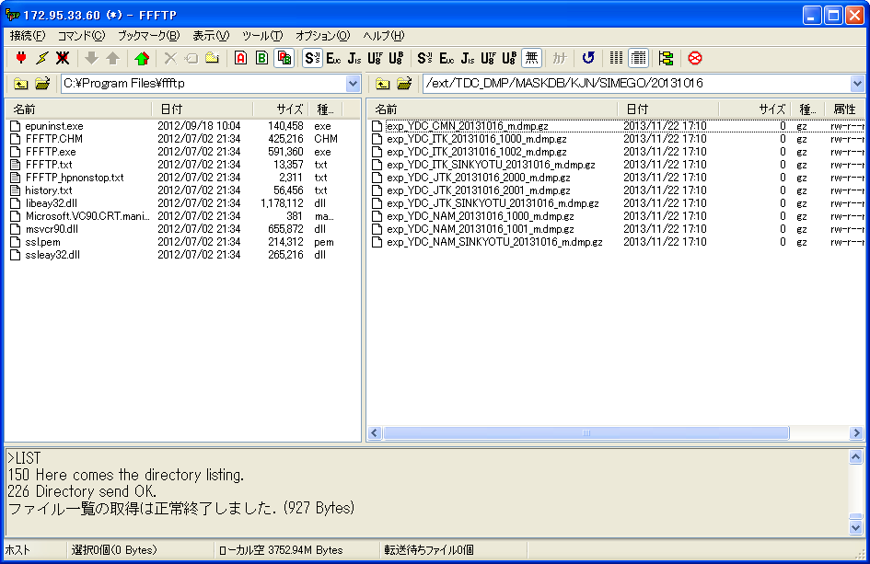

基準系締め後マスク済みデータを転送しました。

検証物４
ケースNo.1-3-3
実行前 | 実行後

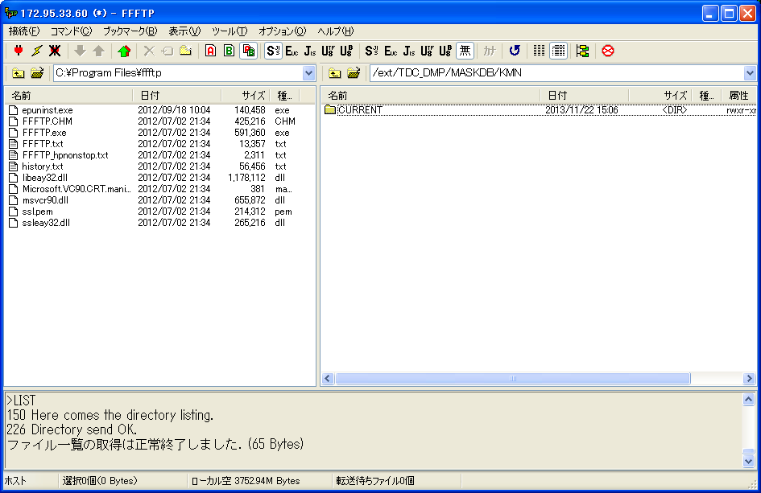
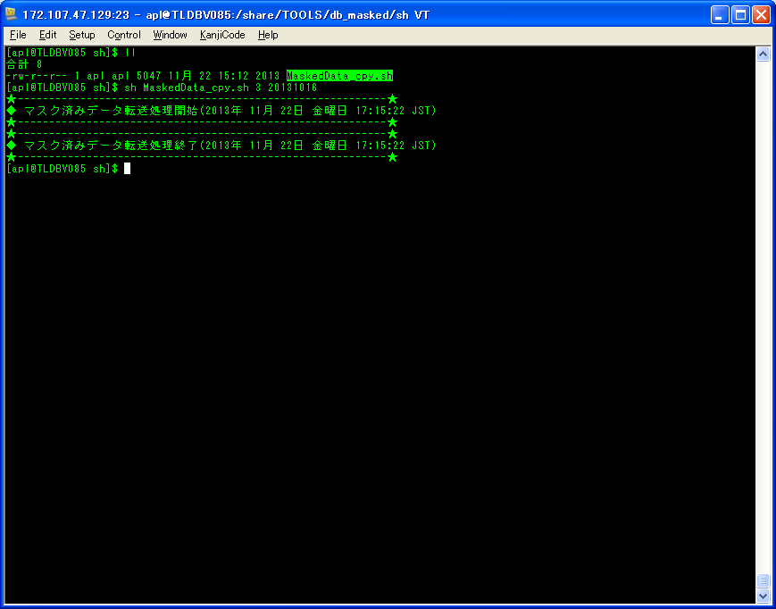

なし

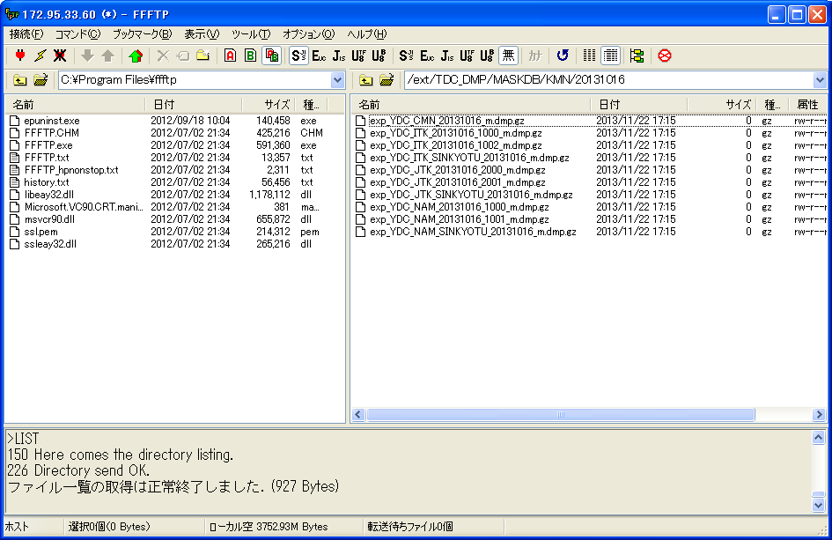

顧問系マスク済みデータを
転送しました。

検証物５
異常の場合

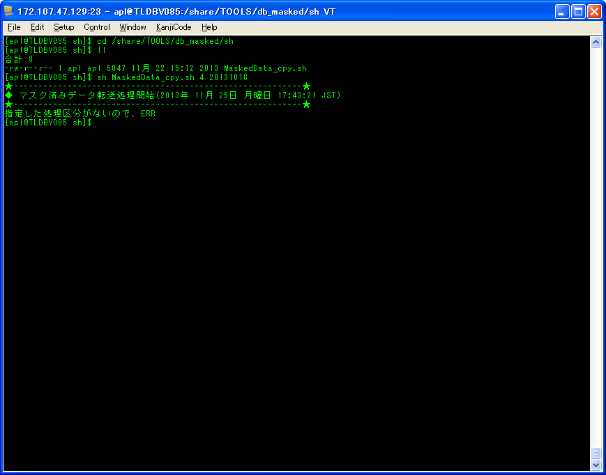

ケースNo.1-3-4

検証物６
異常の場合

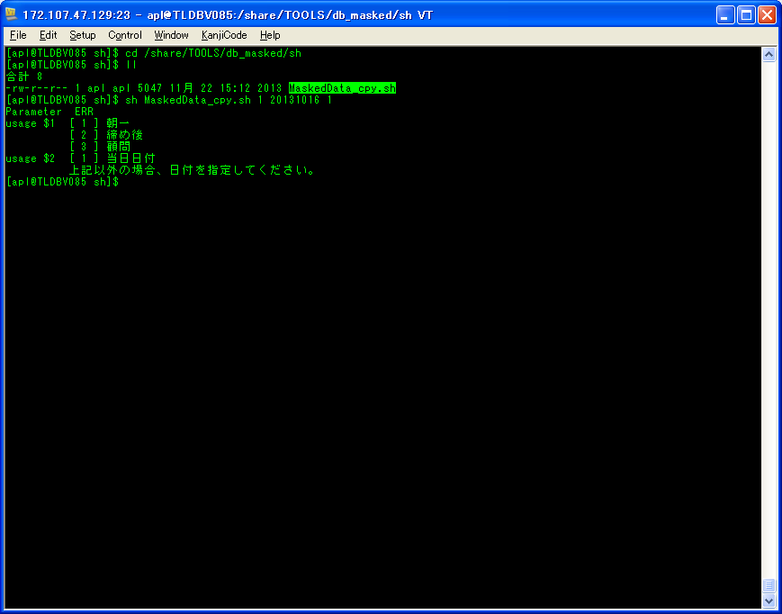

ケースNo.1-4-1

